상품제안서
오스템 뷰센 휴대용 양치키트 | 상품코드: S29058

 |  | 02-713-8555 | www.synergygift.co.kr
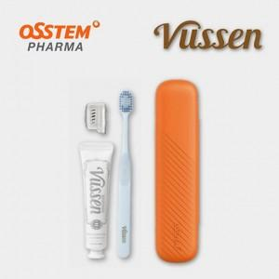 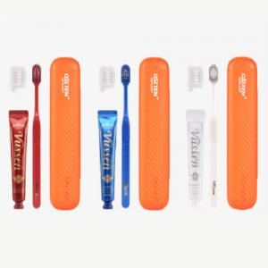

【상세/제작정보】 | <p><span style="font-size: 14pt;"><b>※ 실크인쇄는 200개 이상부터 진행 가능합니다.</b></span></p><p><span style="font-size: 14pt;"><b>-&nbsp;</b></span><span style="font-size: 18.6667px;"><b>실크 인쇄시에는&nbsp;</b></span><span style="font-size: 18.6667px;"><b>100개 단위만 가능 (낱개 수량 불가)</b></span><b style="font-size: 14pt;">​</b></p><p><span style="font-size: 14pt;">※ 300개 미만 스티커제작 및 부착 가능</span></p><p><span style="font-size: 14pt;">※ 케이스 추가 없으면 벌크로 출고됩니다.</span></p>

【인쇄/포장옵션】 | 실크, 스티커, DTF컬러전사 / 흰색무지케이스

【공급단가】 | 수량
*VAT별도 | 단가

【상품 URL】 | https://www.synergygift.co.kr:443/src/goods_detail.php?gdno=29058

